明细
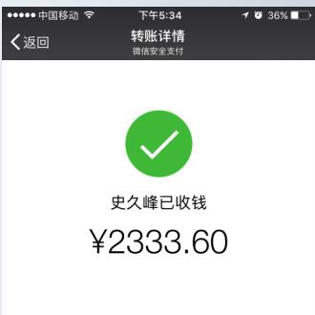
史久锋垫付清单（01月01日-01月31日）
序号 | 日期 | 类别 | 金额 | 备注
1 | 1.3 | 水壶退货，订单关闭 | 278 | 孙玉然69
2 | 1.2-1.7 | 买菜 | 145.5
3 | 1.8 | 年货节差价返还 | 30
4 | 1.8 | 质量问题，退货运费 | 10 | chengzi216and110
5 | 1.8 | 质量问题，退货运费 | 8 | tb2727008
6 | 1.8 | 质量问题，退货运费 | 10 | qijizaijia
7 | 1.8 | 质量问题，退货运费 | 20
8 | 10 | 实体店调货 | 59.8
9 | 12 | 优惠卷 | 20 | tb188657276
10 | 14 | 产品差价 | 20 | lihong1968627
11 | 15 | 1月9日到1-15号买菜 | 115
12 | 16 | 社保办事 | 92.5 | 滴滴打车
13 | 17 | 菲迪拉退款 | 50 | zty19890722chun
14 | 17 | 菲迪拉退款 | 50
15 | 17 | 云仓办事 | 341.8 | 滴滴打车
16 | 18 | 杭州办事， | 292 | 来回火车票
17 | 18 | 市内交通费 | 144
18 | 18 | 餐费 | 81 | 吕姐和史久锋
19 | 20 | 餐费 | 100 | 16-20号小郭和史久锋
20 | 21 | 年货节差价返还 | 318 | 用户名：竹玉之家
21 | 21 | 顺丰快递 | 60 | 发货和吕姐快递
22 | 22 | 优惠卷返还 | 40
23 | 22 | 优惠卷返还 | 48

总计 |  |  | 2333.6

